Oefeningen I
Oefening 1

Ik wil iets online kopen vanuit de Verenigde Stagen maar de prijs staat (uiteraard) in Amerikaanse dollar. Reken jij even voor me om wat dit dan kost in euro? |  |  |  |  |  |  |  |  | Oplossing

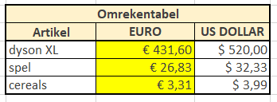
Omrekentabel |  |  |  | KOERS
Artikel | EURO | US DOLLAR |  | $ 1.00 | € 0.83
dyson XL |  | $ 520.00
spel |  | $ 32.33
cereals |  | $ 3.99

Oefening 2

Je werkt in een copycenter en moet een blad opmaken om op de site te zetten zodat klanten weten wat de prijs is van een kopie. Vervolledig onderstaande tabel zo efficiënt mogelijk: |  |  |  |  |  |  |  |  | Oplossing

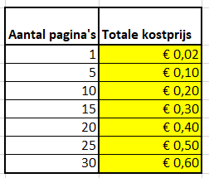
Aantal pagina's | Totale kostprijs |  | Kostprijs per pagina |  |  | 0.02
1
5
10
15
20
25
30

Oefening 3

In onderstaande tabel zie je de dagontvansten van een kleinhandel. Bereken beide BTW-percentages en vul de tabel correct aan. |  |  |  |  |  |  |  |  | Oplossing

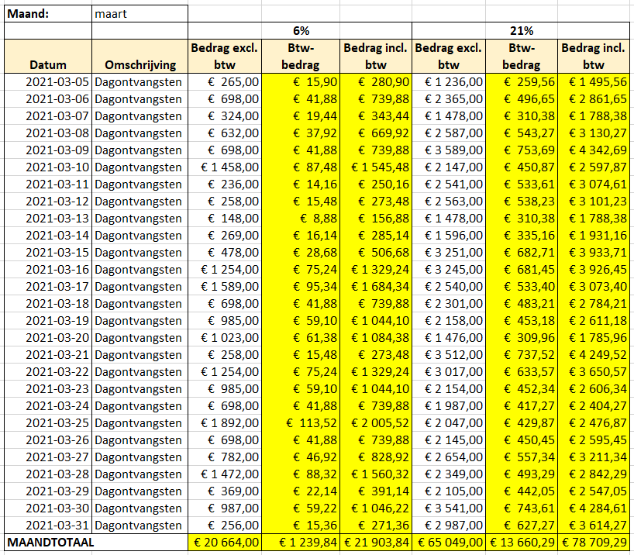
Maand: | maart
 |  |  | 6% |  |  | 21%
Datum | Omschrijving | Bedrag excl. btw | Btw- bedrag | Bedrag incl. btw | Bedrag excl. btw | Btw- bedrag | Bedrag incl. btw
2021-03-05 | Dagontvangsten | € 265.00 |  |  | € 1236.00
2021-03-06 | Dagontvangsten | € 698.00 |  |  | € 2365.00
2021-03-07 | Dagontvangsten | € 324.00 |  |  | € 1478.00
2021-03-08 | Dagontvangsten | € 632.00 |  |  | € 2587.00
2021-03-09 | Dagontvangsten | € 698.00 |  |  | € 3589.00
2021-03-10 | Dagontvangsten | € 1458.00 |  |  | € 2147.00
2021-03-11 | Dagontvangsten | € 236.00 |  |  | € 2541.00
2021-03-12 | Dagontvangsten | € 258.00 |  |  | € 2563.00
2021-03-13 | Dagontvangsten | € 148.00 |  |  | € 1478.00
2021-03-14 | Dagontvangsten | € 269.00 |  |  | € 1596.00
2021-03-15 | Dagontvangsten | € 478.00 |  |  | € 3251.00
2021-03-16 | Dagontvangsten | € 1254.00 |  |  | € 3245.00
2021-03-17 | Dagontvangsten | € 1589.00 |  |  | € 2540.00
2021-03-18 | Dagontvangsten | € 698.00 |  |  | € 2301.00
2021-03-19 | Dagontvangsten | € 985.00 |  |  | € 2158.00
2021-03-20 | Dagontvangsten | € 1023.00 |  |  | € 1476.00
2021-03-21 | Dagontvangsten | € 258.00 |  |  | € 3512.00
2021-03-22 | Dagontvangsten | € 1254.00 |  |  | € 3017.00
2021-03-23 | Dagontvangsten | € 985.00 |  |  | € 2154.00
2021-03-24 | Dagontvangsten | € 698.00 |  |  | € 1987.00
2021-03-25 | Dagontvangsten | € 1892.00 |  |  | € 2047.00
2021-03-26 | Dagontvangsten | € 698.00 |  |  | € 2145.00
2021-03-27 | Dagontvangsten | € 782.00 |  |  | € 2654.00
2021-03-28 | Dagontvangsten | € 1472.00 |  |  | € 2349.00
2021-03-29 | Dagontvangsten | € 369.00 |  |  | € 2105.00
2021-03-30 | Dagontvangsten | € 987.00 |  |  | € 3541.00
2021-03-31 | Dagontvangsten | € 256.00 |  |  | € 2987.00
MAANDTOTAAL

Oefening 4

Hieronder de prijzen van de festivaltickets van afgelopen zomer. |  |  |  |  |  |  |  |  | Oplossing
Voor komend jaar gaan deze met 10 % omhoog. Pas de juiste formules toe.

 | Pukkelpop 2020

 |  |  |  |  |  |  | Prijsstijging | 10 %
 |  | Ticket | Ticketprijs | Prijsstijging (in EUR) | Nieuwe totaalprijs
 |  | dagticket | € 170.00
 |  | combicket | € 300.00
 |  | all-in ticket | € 380.00
 |  | VIP-ticket | € 450.00
 |  |  | Totale prijsstijging en EUR voor alle tickets samen:

Oefeningen II
Oefening 5

Winst 1 |  |  |  |  |  |  |  |  | Oplossing

Naam | Nettoprijs | %-winst | Winst | Verkoopprijs
Tent SQUAW | € 1,334.41 | 12.0 % |  |  |  |  | stap 1 | bereken in kolom D de winst
Tent BISON | € 653.84 | 7.5 % |  |  |  |  |  | Dit is de nettoprijs * het winst%
Tent FOREST | € 1,853.25 | 10.0 % |  |  |  |  | stap 2 | bereken in kolom E de verkoopprijs
Tent RANGER | € 253.25 | 5.0 % |  |  |  |  |  | Dit is de nettoprijs + de winst
Tent RIVER | € 706.25 | 7.5 %

Winst2 |  |  | 15.0 % |  |  |  |  |  | Oplossing

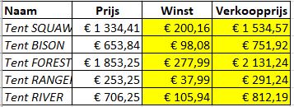
Naam | Prijs | Winst | Verkoopprijs
Tent SQUAW | € 1,334.41 |  |  |  |  |  | stap 1 | bereken in kolom D de winst
Tent BISON | € 653.84 |  |  |  |  |  |  | Dit is de nettoprijs * het winst%. Let op het winstpercentage staat vast in de cel B1!
Tent FOREST | € 1,853.25 |  |  |  |  |  | stap 2 | bereken in kolom E de verkoopprijs
Tent RANGER | € 253.25 |  |  |  |  |  |  | Dit is de nettoprijs + de winst
Tent RIVER | € 706.25

Winst3 |  |  |  |  |  |  |  |  | Oplossing

Naam | Prijs | 15 % | 18 % | 20 % | 23 % | 25 % | Wat is dit? | In deze oefening staat het winstpercentage vermeld in rij 4
Tent SQUAW | 1,334.41 |  |  |  |  |  |  | We berekenen de verkoopprijs direct…
Tent BISON | 653.84 |  |  |  |  |  |  | verkoopprijs = oude prijs + winst
Tent FOREST | 1,853.25 |  |  |  |  |  |  | verkoopprijs = B29 + winst
Tent RANGER | 253.25 |  |  |  |  |  |  | verkoopprijs = B29 + (B29 * winstpercentage)
Tent RIVER | 706.25
 |  |  |  |  |  |  |  | Geef in de cel C5 de formule in door gebruik te maken van celverwijzingen (adressen)
 |  |  |  |  |  |  |  | Probeer met de vulgreep je formule te kopiëren naar links en naar beneden (C5:G9)
 |  |  |  |  |  |  |  | Foutje? Verbeter de originele formule in cel C5 en herhaal de vorige regel

Oefeningen III
Oefening 6

De tafels |  |  | Verkoopcijfers |  |  |  |  | Oplossing

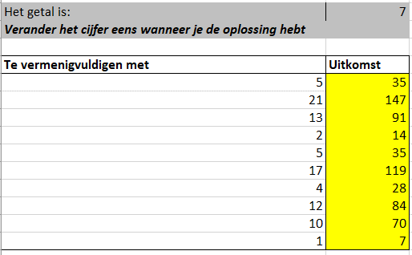
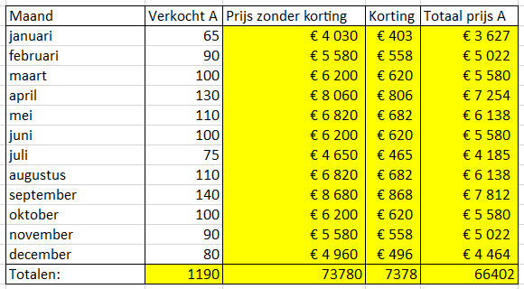
Het getal is: | 7 |  | Toegestane korting | 10%
Verander het cijfer eens wanneer je de oplossing hebt |  |  | Prijs product A | 62

Te vermenigvuldigen met | Uitkomst
5 |  |  | Maand | Verkocht A | Prijs zonder korting | Korting | Totaal prijs A
21 |  |  | januari | 65
13 |  |  | februari | 90
2 |  |  | maart | 100
5 |  |  | april | 130
17 |  |  | mei | 110
4 |  |  | juni | 100
12 |  |  | juli | 75
10 |  |  | augustus | 110
1 |  |  | september | 140
 |  |  | oktober | 100
 |  |  | november | 90
 |  |  | december | 80
 |  |  | Totalen:

Doe-Het-Zelf-Zaak |  |  |  |  |  |  |  | Oplossing

BTW % | 21%

Omschrijving | Aantal | Prijs per stuk | Subtotaal | BTW | TOTAAL
verfborstel | 2 | 1.78
Cuprinol | 3 | 13.19
spuitbus grijs | 4 | 5.23
Knauf | 1 | 12.72
houten latten 5x5 cm | 5 | 4.66
snelbouwschroeven 5 cm | 2 | 4.96
snelbouwschroeven 4,5 cm | 3 | 4.34
Totaal Aantal |  |  |  | Totaal Prijs

Pretpark
 |  |  |  |  |  |  |  | Oplossing
Inkomprijs/persoon in € |  | 22
Inkomprijs kinderen -15jaar |  | 18
BTW % |  | 21%

Naam | Leeftijd | Prijs | Prijs met BTW
Jos | 42
An | 22
Jolien | 12
Esra | 14
Sofie | 26
Madeleine | 57
Gust | 59
Totaal verdiend vandaag:

 |  |  |  |  |  |  |  | Oplossing
GSM-Kosten

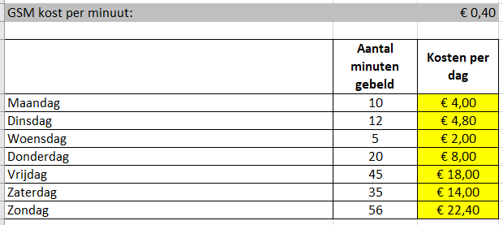
GSM kost per minuut: |  | € 0.40

 | Aantal minuten gebeld | Kosten per dag
Maandag | 10
Dinsdag | 12
Woensdag | 5
Donderdag | 20
Vrijdag | 45
Zaterdag | 35
Zondag | 56

Oefeningen IV
Oefening 7

DOE-HET-ZELF ZAAK |  |  |  | BTW | 21% |  |  | Oplossing

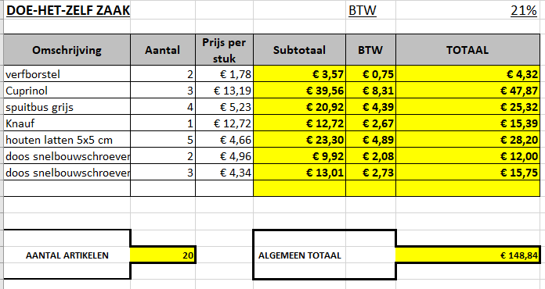
Omschrijving | Aantal | Prijs per stuk | Subtotaal | BTW | TOTAAL
verfborstel | 2 | € 1.78
Cuprinol | 3 | € 13.19
spuitbus grijs | 4 | € 5.23
Knauf | 1 | € 12.72
houten latten 5x5 cm | 5 | € 4.66
doos snelbouwschroeven 5 cm | 2 | € 4.96
doos snelbouwschroeven 4,5 cm | 3 | € 4.34

AANTAL ARTIKELEN |  |  | ALGEMEEN TOTAAL

Oefening 8

Firma Grootjans NV |  |  |  |  |  | Vul in de geelgekleurde cellen in door te werken met een formule. | Oplossing

klant |  |  |  | btw |  | BTW : bedrag exclusief BTW * BTW-percentage --> één formule voor het hele bereik (kopiëren via vulgreep)
Jans Karel |  |  |  | 6%
Heerbaan |  |  |  |  |  | Bedrag incl BTW = excl BTW + BTW
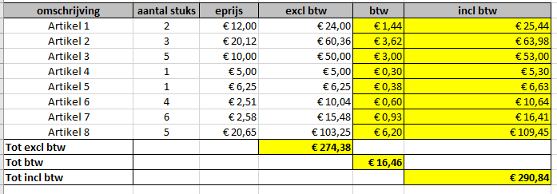
3300 Tienen

omschrijving | aantal stuks | eprijs | excl btw | btw | incl btw
Artikel 1 | 2 | € 12.00 | € 24.00
Artikel 2 | 3 | € 20.12 | € 60.36
Artikel 3 | 5 | € 10.00 | € 50.00
Artikel 4 | 1 | € 5.00 | € 5.00
Artikel 5 | 1 | € 6.25 | € 6.25
Artikel 6 | 4 | € 2.51 | € 10.04
Artikel 7 | 6 | € 2.58 | € 15.48
Artikel 8 | 5 | € 20.65 | € 103.25
Tot excl btw
Tot btw
Tot incl btw

Oefening 9

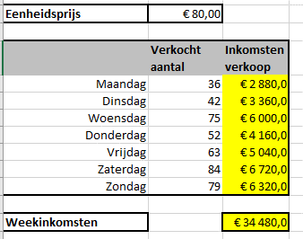
Eenheidsprijs | € 80.00 |  |  |  |  |  |  | Oplossing
 |  |  |  |  |  | Typ de juiste formule om de Inkomsten verkoop te berekenen en kopieer deze formule naar het volledige bereik
 | Verkocht aantal | Inkomsten verkoop |  |  |  | =aantal verkocht x eenheidsprijs
Maandag | 36
Dinsdag | 42 |  |  |  |  | Hou er rekening mee dat Excel de Inkomsten verkoop onmiddellijk herberekent wanneer de eenheidsprijs wijzigt.
Woensdag | 75 |  |  |  |  | Overbodige $-tekens in de formule zijn fout!
Donderdag | 52 |  |  |  |  | Typ in C62 de juiste formule om de Week-inkomsten te berekenen.
Vrijdag | 63 |  |  |  |  | Maak hiervoor gebruik van een functie.
Zaterdag | 84
Zondag | 79

Weekinkomsten

Oefening 10

Receptie opening nieuwe vestiging |  |  |  |  |  |  |  | Oplossing

Aantal inschrijvingen: | 120
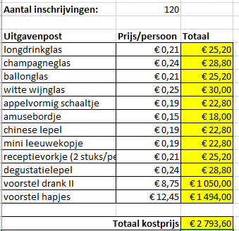
Uitgavenpost | Prijs/persoon | Totaal
longdrinkglas | € 0.21
champagneglas | € 0.24
ballonglas | € 0.21
witte wijnglas | € 0.25
appelvormig schaaltje | € 0.19
amusebordje | € 0.15
chinese lepel | € 0.19
mini leeuwekopje | € 0.19
receptievorkje (2 stuks/persoon) | € 0.21
degustatielepel | € 0.24
voorstel drank II | € 8.75
voorstel hapjes | € 12.45

Totaal kostprijs

